Sayfa1
 | KRİTİK PARÇA TABLOSU |  |  |  |  |  |  |  |  |  |  |  |  |  |  |  |  | TBL_17 | Hazırlayan :Hüseyin ÖZSOY
 |  |  |  |  |  |  |  |  |  |  |  |  |  |  |  |  |  |  | Onay : Mesut İşkur
 |  |  |  |  |  |  |  |  |  |  |  |  |  | Yapılacak Metalurjik Kontroller ve Frekanslar |  |  |  |  | Y.Tarihi : 04.07.2024
 |  |  |  |  |  |  |  |  |  |  |  |  |  |  |  |  |  |  | Revizyon : 00
Parça Görseli | Parça Kodu | Parça Adı | Rev. No. | Müşteri | Kritiklik Sınıfı | Kritik Bilgiler | Malzeme Ebatı | Gizli Bilgi | Malzeme Cinsi |  |  |  | Not | GKK Kabul |  | Spektro - Acil Aksiyon - Analiz |  |  | Sevkiyat
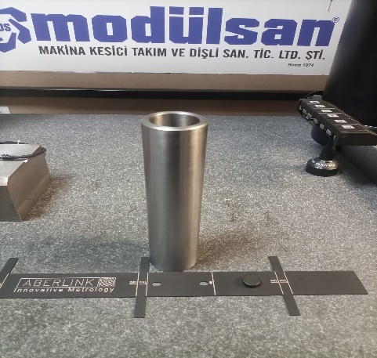 | SP41303-50-1500/ REV.00 | MGL- HONLAMA ÖNCESİ | 0/0 | REPKON ÜRETİM TEKNOLOJİLERİ TAAHHÜT SANAYİ VE TİCA | Hüseyin ÖZSOY H.Hüseyin YÖNGÜL | 1- YÜZEY PÜRÜZLÜLÜK 2- EŞ EKSENLİK 3- Ø41,05( +0,05 -0,05) | Ø60X425 MM | 70mm PLAKA | ÖZEL SAE4140 | SAE 4140 - MÜŞTERİ TEMİNİ | 1.7225: 4140 | EN 10083-3 : 42CrMo4 | MÜŞTERİ TEMİNİ - İRSALİYE İLE | Her Parti | Ø60X425 MM | - | - |  | Her parçaya numara yazılacak 1- her 2 başta ölçüm yüzey pürüzlülük1,6 µm max ve raporlama FRM_108_kritik_olcu_ Rapor_Forma 2- Her sevkiyatta 10 ar adet EŞ EKSENLİK 3- Ø41,05( +0,05 -0,05)

